微生信示例166

市 | 值 | 微生信，您身边的数据分析，可视化专家
太原市 | 5222 | https://www.bioinformatics.com.cn/plot_basic_china_shanxi_heatmap_166
大同市 | 330
阳泉市 | 25 | 输出示例图
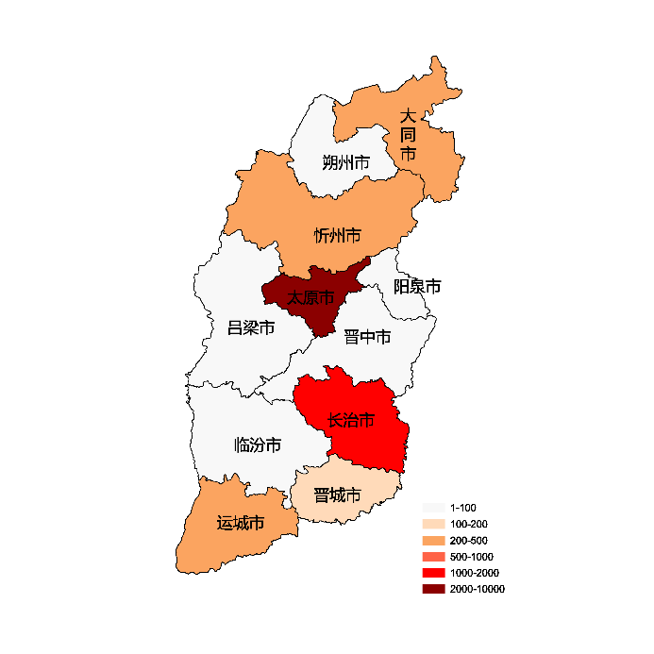
长治市 | 1336
晋城市 | 110
朔州市 | 93
晋中市 | 16
运城市 | 235
忻州市 | 331
临汾市 | 25
吕梁市 | 25

 |  | 注：1，需要带首行；2，仅改数字，各市名字不要改；3，仅供交流学习

 |  | 使用问题，或数据分析合作意向
 |  | 请微信扫码联系我们

